Sheet1
Résumé des donnée

 |  | Site | Type | Date | Zone | Face | Par | Note
 |  | Varenne | Production | 10-09-2025 | Sud-ouest |  | Julien | Prise de photo avec échelle simple + quelques photo de drone | inconcluent
 |  | Varenne | Production | 26-09-2025 | Sud-ouest |  | Julien | Donnée limité, technique en développement + je voulais tester wipjoint | inconcluent | Géologie varenne
 |  | Varenne | Production | 11-11-2025 |  |  | Julien | Condition de mise en place difficile
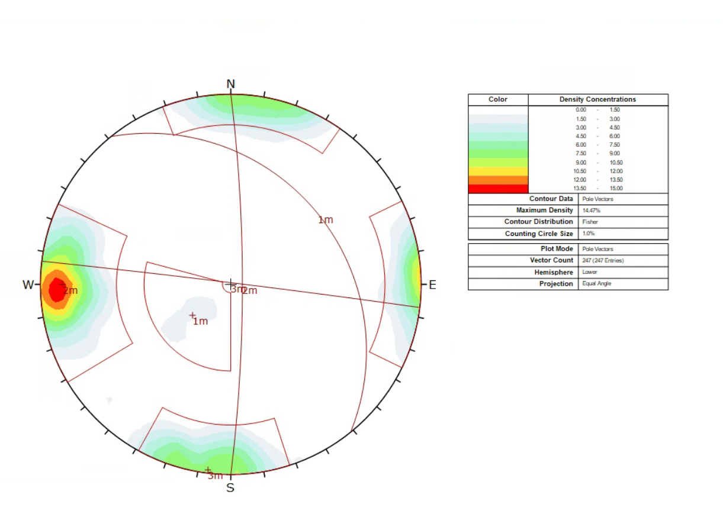
 |  | Varenne | SHB | 11-11-2025 |  |  | Julien | 4 trous dont deux connectés
 |  | Varenne | Production | 24-11-2025 |  |  | Julien | Petit blast
 |  |  | SHB | 07-10-2024 | Sud ouest |  | Masoud | Campagne de single hole 6
 |  |  | Production | 07-10-2024 | Sud ouest |  | Masoud

 | Méthodologie pour blast de prod |  |  |  |  |  |  | Info à prendre
 | Full scan avant blast (essayer d'avoir la face et le top du banc pour pouvoir placer les scan). Surtout s'assurer que tout les trous sont dans les scans pour un modèle complet. |  |  |  |  |  |  | Produit de sautage
 |  |  |  |  |  |  |  | Hauteur du banc/longueur trou
 |  |  |  |  |  |  |  | Diamètre trou
 | DRTK pas absolument nécéssaire mais économie de temps lors du traitement de donnée donc si il est libre le prendre |  |  |  |  |  |  | Fardeau/spacing
 | SCAN de la parois et du top après blast pour évaluation du volume excavé |  |  |  |  |  |  | Stemming
 |  |  |  |  |  |  |  | Quantité totale d'explosif
 | Pour wipfrag, caméra 90 barrée!!! Meilleure la qualité des photos est meilleur les résultats seront. Le temps de compilation sera plus long mais ça sauve du temps de correction manuelle |  |  |  |  |  |  | Séquence

 | Donner le temps au drone vérifier la clareté des photos!!!

 | SHB
 | Meme chose pour les scans
 | Implantation des trous utiliser le drone et une baguette pour distance
 | Scan de la position des trous importants
 | Séparation de chaque paquet de photo pour chaque trou pour avoir des analyse séparée sur WipFrag

Compilation SHB
Fragmentation des SHB
 | P3-6 |  | P3-5 |  | P3-1,2,3,4 |  | P3-4 |  | P4-1 |  | P4-2 |  | P4-3,4
1 | 0.0098746584846 | 1 | 0.0082014323086 | 1 | 0.054281712686 | 1 | 0.012724110069 | 1 | 0.037409231951 | 1 | 0.026221853691 | 1 | 0.037714728263
10 | 0.06142531884 | 10 | 0.042632530359 | 10 | 0.21521412635 | 10 | 0.059919319789 | 10 | 0.1552582321 | 10 | 0.12663760529 | 10 | 0.17300882951
100 | 1.1387925664 | 100 | 0.67054051466 | 100 | 1.8285846397 | 100 | 0.74411577013 | 50 | 0.66678760992 | 50 | 0.63065114911 | 50 | 0.77458017316
200 | 4.3741467888 | 200 | 2.6226194557 | 200 | 4.7337991658 | 200 | 2.467441459 | 100 | 1.56509787 | 100 | 1.6060859084 | 100 | 1.7944351482
300 | 11.361753713 | 300 | 7.4163603182 | 300 | 9.2182131489 | 300 | 6.0023301365 | 200 | 4.6543691732 | 200 | 5.247177745 | 200 | 4.9897964825
500 | 41.382983043 | 500 | 36.411438619 | 500 | 24.104721334 | 500 | 23.624411012 | 300 | 10.300599871 | 300 | 12.249464119 | 300 | 10.09975668
700 | 77.152322958 | 700 | 82.468252151 | 700 | 46.044017285 | 700 | 58.531114409 | 500 | 33.126462984 | 500 | 39.94305373 | 500 | 27.06260956
900 | 94.415116343 | 900 | 98.734281069 | 900 | 68.747935254 | 900 | 88.259811641 | 700 | 67.057673782 | 700 | 74.479844047 | 700 | 50.53359341
1500 | 99.996835589 | 1170 | 100 | 1370 | 96.049681038 | 1370 | 99.993462321 | 900 | 90.717610012 | 900 | 93.482658713 | 900 | 72.454638603
1730 | 100 |  |  | 2000 | 99.986358409 | 1480 | 100 | 1460 | 100 | 1443.67 | 99.998616639 | 1500 | 98.038322739
 |  |  |  | 2240 | 100 |  |  |  |  |  |  | 2500 | 99.999997699
Phase 4 Facteur poudre
 | 0,39 |  | 0,20 |  | 0,30
1 | 0.037409231951 | 1 | 0.026221853691 | 1 | 0.037714728263
10 | 0.1552582321 | 10 | 0.12663760529 | 10 | 0.17300882951
50 | 0.66678760992 | 50 | 0.63065114911 | 50 | 0.77458017316
100 | 1.56509787 | 100 | 1.6060859084 | 100 | 1.7944351482
200 | 4.6543691732 | 200 | 5.247177745 | 200 | 4.9897964825
300 | 10.300599871 | 300 | 12.249464119 | 300 | 10.09975668
500 | 33.126462984 | 500 | 39.94305373 | 500 | 27.06260956
700 | 67.057673782 | 700 | 74.479844047 | 700 | 50.53359341
900 | 90.717610012 | 900 | 93.482658713 | 900 | 72.454638603
1460 | 100 | 1443.67 | 99.998616639 | 1500 | 98.038322739
 |  |  |  | 2500 | 99.999997699

Différent graph fullscale
Fragmentation résultante différent sautage
 | 21-11-2025 |  | 2025-11-11 |  | 18-03-2026 |  | 2026-11-05
18.85 | 1 | 190.91 | 1 | 147.61 | 1 | 18.37 | 1
215.27 | 5 | 255.17 | 5 | 251.73 | 5 | 235.72 | 5
276.19 | 10 | 310.57 | 10 | 311.8 | 10 | 297.46 | 10
319.38 | 15 | 377.54 | 20 | 345.41 | 15 | 342.89 | 15
351.19 | 20 | 409.89 | 25 | 377.03 | 20 | 381.32 | 20
383 | 25 | 442.24 | 30 | 408.65 | 25 | 419.75 | 25
481.28 | 40 | 525.67 | 40 | 520.72 | 40 | 555.9 | 40
560.6 | 50 | 618.58 | 50 | 611.48 | 50 | 655.34 | 50
675.63 | 60 | 742.3 | 60 | 715.86 | 60 | 799.15 | 60
823.25 | 70 | 929 | 70 | 864.83 | 70 | 958.39 | 70
1101.3 | 80 | 1700.23 | 80 | 1095.21 | 80 | 1658.13 | 80
1552.43 | 90 | 2830.12 | 90 | 2122.6 | 90 | 2549.07 | 90
2925.92 | 99 | 3947.01 | 99 | 3047.26 | 99 | 3350.91 | 99
3120 | 100 |  |  | 3150 | 100 | 3440 | 100

Granulo/DipD
 | 54 |  | 130
18.85 | 1 | 190.91 | 1
215.27 | 5 | 255.17 | 5
276.19 | 10 | 310.57 | 10
319.38 | 15 | 377.54 | 20
351.19 | 20 | 409.89 | 25
383 | 25 | 442.24 | 30
481.28 | 40 | 525.67 | 40
560.6 | 50 | 618.58 | 50
675.63 | 60 | 742.3 | 60
823.25 | 70 | 929 | 70
1101.3 | 80 | 1700.23 | 80
1552.43 | 90 | 2830.12 | 90
2925.92 | 99 | 3947.01 | 99
3120 | 100
Granulo/Facteur pow
 | 0,79 |  | 0,85
18.85 | 1 | 190.91 | 1
215.27 | 5 | 255.17 | 5
276.19 | 10 | 310.57 | 10
319.38 | 15 | 377.54 | 20
351.19 | 20 | 409.89 | 25
383 | 25 | 442.24 | 30
481.28 | 40 | 525.67 | 40
560.6 | 50 | 618.58 | 50
675.63 | 60 | 742.3 | 60
823.25 | 70 | 929 | 70
1101.3 | 80 | 1700.23 | 80
1552.43 | 90 | 2830.12 | 90
2925.92 | 99 | 3947.01 | 99
3120 | 100

Sommaire
Blast | Plus gros que 1 m | Dip D | Facteur poudre
11-11-2024 | 25% | 130 | 0.85
24-11-2024 | 22.3% | 54 | 0.79

Fragmentation against blast direction
 | 220 |  | 124
18.85 | 1 | 147.61 | 1
215.27 | 5 | 251.73 | 5
276.19 | 10 | 311.8 | 10
319.38 | 15 | 345.41 | 15
351.19 | 20 | 377.03 | 20
383 | 25 | 408.65 | 25
481.28 | 40 | 520.72 | 40
560.6 | 50 | 611.48 | 50
675.63 | 60 | 715.86 | 60
823.25 | 70 | 864.83 | 70
1101.3 | 80 | 1095.21 | 80
1552.43 | 90 | 2122.6 | 90
2925.92 | 99 | 3047.26 | 99
3120 | 100 | 3150 | 100

Granulométrie à différent facteur poudre
 | 0,79 |  | 0,85 |  | 0,78 |  | 0,74
18.85 | 1 | 190.91 | 1 | 147.61 | 1 | 18.37 | 1
215.27 | 5 | 255.17 | 5 | 251.73 | 5 | 235.72 | 5
276.19 | 10 | 310.57 | 10 | 311.8 | 10 | 297.46 | 10
319.38 | 15 | 377.54 | 20 | 345.41 | 15 | 342.89 | 15
351.19 | 20 | 409.89 | 25 | 377.03 | 20 | 381.32 | 20
383 | 25 | 442.24 | 30 | 408.65 | 25 | 419.75 | 25
481.28 | 40 | 525.67 | 40 | 520.72 | 40 | 555.9 | 40
560.6 | 50 | 618.58 | 50 | 611.48 | 50 | 655.34 | 50
675.63 | 60 | 742.3 | 60 | 715.86 | 60 | 799.15 | 60
823.25 | 70 | 929 | 70 | 864.83 | 70 | 958.39 | 70
1101.3 | 80 | 1700.23 | 80 | 1095.21 | 80 | 1658.13 | 80
1552.43 | 90 | 2830.12 | 90 | 2122.6 | 90 | 2549.07 | 90
2925.92 | 99 | 3947.01 | 99 | 3047.26 | 99 | 3350.91 | 99
3120 | 100 |  |  | 3150 | 100 | 3440 | 100

 |  |  | r

SHB 2025-11-11
P4-1 |  |  |  |  | P4-2 |  |  |  |  |  |  |  |  | P4-3-4
P4-1 |  |  |  |  | P4-2 |  |  | P4-3,4 |  | Trou 4 |  |  |  | Combinaison 3-4
Dip | 84 |  |  |  | Dip | 86 |  | Dip | 84 | Dip | 87 |  |  | Dip | 87
Dip D | 124 |  |  |  | Dip D | 130 |  | Dip D | 1 | Dip D | 185 |  |  | Dip D | 1
 |  |  |  | D | 1 | 212
D | 1 | 198 |  | D | 5 | 253.74 |  |  |  |  | Frag
D | 5 | 263.86 |  | D | 10 | 302 |  |  |  |  |  | D | 1 | 200.65
D | 10 | 323.45 |  | D | 20 | 366.4 |  |  |  |  |  | D | 5 | 273.85
D | 20 | 396.29 |  | D | 25 | 397 |  |  |  |  |  | D | 10 | 336.23
D | 25 | 432.71 |  | D | 30 | 427.6 |  |  |  |  |  | D | 20 | 425.09
D | 30 | 469.14 |  | D | 40 | 493.7 |  |  |  |  |  | D | 25 | 469.46
D | 40 | 542.18 |  | D | 50 | 566.9 |  |  |  |  |  | D | 30 | 513.43
D | 50 | 615.21 |  | D | 60 | 640 |  |  |  |  |  | D | 40 | 601.38
D | 60 | 691.35 |  | D | 70 | 733.95 |  |  |  |  |  | D | 50 | 693.5
D | 70 | 795.58 |  | D | 80 | 853.6 |  |  |  |  |  | D | 60 | 825.53
D | 80 | 899.82 |  | D | 90 | 973.3 |  |  |  |  |  | D | 70 | 957.55
D | 90 | 1017.22 |  | D | 99 | 1479.21 |  |  |  |  |  | D | 80 | 1395.17
D | 99 | 1415.72 |  |  |  |  |  |  |  |  |  | D | 90 | 1977.58
Xmax | 1460 |  |  |  | Xmax | 1550 |  |  |  |  |  | D | 99 | 2501
x50 | 600.44 |  |  |  | x50 | 555.32 |  |  |  |  |  |  | Xmax | 2560
Xc | 697.38 |  |  |  | Xc | 649.26 |  |  |  |  |  |  | x50 | 695.59
n | 4.29 |  |  |  | n | 4.36 |  |  |  |  |  |  | Xc | 865.08
b | 3.75 |  |  |  | b | 4.19 |  |  |  |  |  |  | n | 3.95
Compraison des fragmentations
x90 | 1017.22 |  |  |  | x90 | 973.3 |  |  |  |  |  |  | b | 4.39
 |  |  |  |  |  |  |  |  |  |  |  |  | x90 | 1395.17

Comparaison des méthodes |  |  |  |  |  |  |  |  |  |  | Grosseur mm | RR | swebrec | %swebrec
Grosseur mm | RR | swebrec | %swebrec | Grosseur mm | RR | swebrec | %swebrec |  |  |  | 1 | 0.2827192142 | 2650.4840384 | 0.037714728263
1 | 0.42084961273 | 2672.1369447 | 0.037409231951 | 1 | 0.44695869986 | 3812.6129192 | 0.026221853691 |  |  |  | 10 | 2.791493409 | 577.00518208 | 0.17300882951
10 | 4.1296825567 | 643.08823059 | 0.1552582321 | 10 | 4.3807527052 | 788.65485623 | 0.12663760529 |  |  |  | 50 | 13.199674117 | 128.10219428 | 0.77458017316
50 | 19.011971505 | 148.9727927 | 0.66678760992 | 50 | 20.066909762 | 157.56626939 | 0.63065114911 |  |  |  | 100 | 24.657034266 | 54.727842882 | 1.7944351482
100 | 34.409392405 | 62.893767872 | 1.56509787 | 100 | 36.10701085 | 61.263170033 | 1.6060859084 |  |  |  | 200 | 43.234375144 | 19.04089753 | 4.9897964825
200 | 56.978721954 | 20.485188708 | 4.6543691732 | 200 | 59.176859375 | 18.057864029 | 5.247177745 |  |  |  | 300 | 57.231094716 | 8.9012286301 | 10.09975668
300 | 71.782082334 | 8.7081724614 | 10.300599871 | 300 | 73.91687519 | 7.1636224267 | 12.249464119 |  |  |  | 500 | 75.721963671 | 2.695135156 | 27.06260956
500 | 87.860291182 | 2.0187346004 | 33.126462984 | 500 | 89.35204928 | 1.5035642161 | 39.94305373 |  |  |  | 700 | 86.218420975 | 0.97888163601 | 50.53359341
700 | 94.777342115 | 0.49125363824 | 67.057673782 | 700 | 95.653172104 | 0.34264513143 | 74.479844047 |  |  |  | 900 | 92.176800552 | 0.38017388434 | 72.454638603
900 | 97.75314583 | 0.10232180926 | 90.717610012 | 900 | 98.225488335 | 0.069717115207 | 93.482658713 |  |  |  | 1500 | 98.568996583 | 0.020009290312 | 98.038322739
1460 | 99.788218438 | 0 | 100 | 1443.67 | 99.844623152 | 1.3833801467E-05 | 99.998616639 |  |  |  | 2500 | 99.91565336 | 2.3007273777E-08 | 99.999997699

 |  |  |  |  |  |  |  |  |  |  |  |  |  |  |  | Le 4 était vraiment pas dans des conditions optimale on a juste poussé la roche

 |  |  |  |  |  |  |  |  |  |  |  |  |  | 3
 |  |  |  |  |  |  |  |  |  |  |  |  |  | Charge | 144
 |  |  |  |  |  |  |  |  |  |  |  |  |  | Type | blastgel 1070
 |  |  |  |  |  |  |  |  |  |  |  |  |  | 4
 |  |  |  |  |  | Fardeau |  |  |  |  |  |  |  | Charge | 140
Fardeau |  |  |  |  |  | Charge | 102 |  |  |  |  |  |  | Type | blastgel 1070
Charge | 150 |  |  |  |  | Type | blastgel 1070 |  |  |  |  |  |  | Fardeau
Type | blastgel 1070 |  |  |  |  | Hauteur | 11 |  |  |  |  |  |  | Hauteur | 12.15
Hauteur | 11 |  |  |  |  | Aire | 46.78 |  |  |  |  |  |  | Aire | 77.14
Aire | 34.74 |  |  |  |  | Volume | 514.58 |  |  |  |  |  |  | Volume | 937.251
Volume | 382.14 |  |  |  |  | Facteur P | 0.20 |  |  |  |  |  |  | Facteur P | 0.30
Facteur P | 0.39 |  |  |  |  | Stem | 2.1336 |  |  |  |  |  |  | Stem | 2.4384
Stem | 2.1336

Full blast 2025-11-11
Date : | 11-11-2025
Note : | Condition mise en place difficile
Donnée initiale
D | 1 | 220.45 |  |  | Wip Frag |  | Comparaison des méthodes |  |  |  | Après correction
D | 5 | 277.25 | RR |  | Xmax | 3960 | Grosseur mm | RR | swebrec | %swebrec | D | 1 | 190.91
D | 10 | 330.22 | X0 | 2313.64 | X50 | 619.16 | 1 | 0.089982473808 | 4416.5454067 | 0.022637005575 | D | 5 | 255.17
D | 20 | 392.96 |  |  | Xc | 802.44 | 10 | 0.8961898867 | 710.60090314 | 0.14052820838 | D | 10 | 310.57
D | 25 | 424.21 |  |  | n | 2.55 | 100 | 8.6089818763 | 46.492932539 | 2.1055764438 | D | 20 | 377.54
D | 30 | 455.48 |  |  | b | 5.61 | 200 | 16.476818063 | 14.412863123 | 6.4880872035 | D | 25 | 409.89
D | 40 | 536.23 |  |  | x90 | 2832.61 | 300 | 23.667313659 | 6.355464549 | 13.595334371 | D | 30 | 442.24
D | 50 | 619.82 |  |  |  |  | 500 | 36.24451151 | 1.8434568631 | 35.168460369 | D | 40 | 525.67
D | 60 | 725.82 |  |  |  |  | 700 | 46.749387353 | 0.68124293724 | 59.479803772 | D | 50 | 618.58
D | 70 | 892.94 |  |  |  |  | 900 | 55.523393917 | 0.28285522364 | 77.951118846 | D | 60 | 742.3
D | 80 | 1347.29 |  |  |  |  | 1500 | 74.084909316 | 0.026393749054 | 97.428496707 | D | 70 | 929
D | 90 | 2313.64 |  |  |  |  | 3000 | 93.284080748 | 2.3529771152E-05 | 99.997647078 | D | 80 | 1700.23
Xmax | 99 | 3280 |  |  |  |  | 3170 | 94.237095242 | 6.7985073379E-06 | 99.999320154 | D | 90 | 2830.12
 |  | 3810mm |  |  |  |  |  |  |  |  | Xmax | 99 | 3947.01
 |  |  |  |  |  |  |  |  |  |  |  |  | 3810mm
% passant

Comparaison des méthodes
 |  |  |  |  |  |  |  |  |  |  |  |  |  | Information sur le Sautage
 |  |  |  |  |  |  |  |  |  |  |  |  |  | Nombre | 85 | Trous
 |  |  |  |  |  |  |  |  |  |  |  |  |  | Diamètre | 115 | mm
 |  |  |  |  |  |  |  |  |  |  |  |  |  | Masse d'explosif | 13864 | kg
 |  |  |  |  |  |  |  |  |  |  |  |  |  | Aire Excavation | 1212.7 | m2 | Très approx
 |  |  |  |  |  |  |  |  |  |  |  |  |  | Hauteur | 13.4 | m | Les gars disaient 15
 |  |  |  |  |  |  |  |  |  |  |  |  |  | Volume Excavé | 16249.6 | m3
 |  |  |  |  |  |  |  |  |  |  |  |  |  | Facteur poudre | 0.85 | kg/m3
 |  |  |  |  |  |  |  |  |  |  |  |  |  | Dip | 87 | Degré
 |  |  |  |  |  |  |  |  |  |  |  |  |  | DipD | 130 | Degré

SHB phase 3
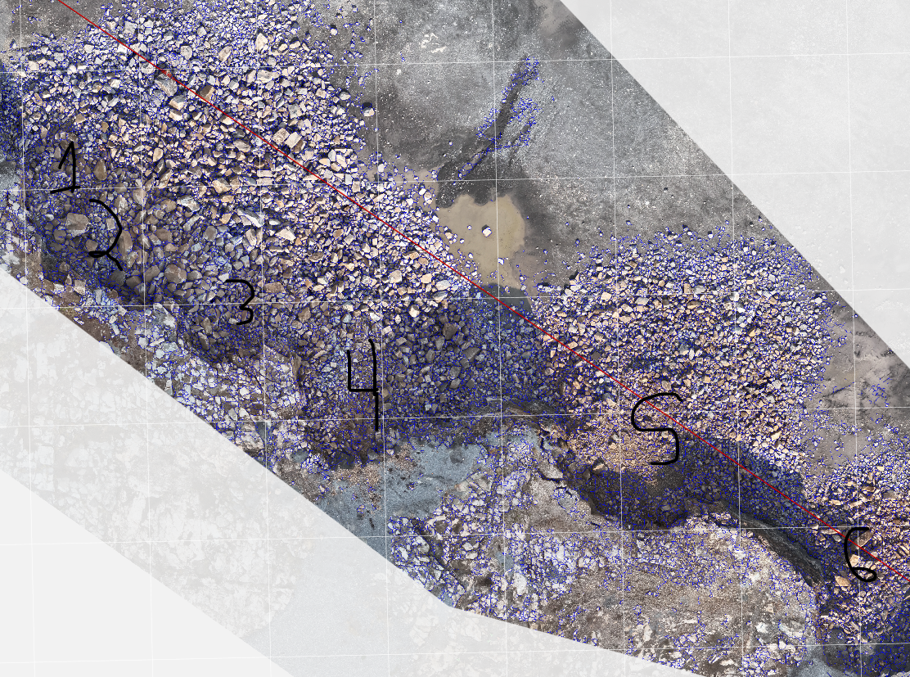

P3-6 |  |  |  | P3-5 | double hole |  | P3-1,2,3,4
Dip | 84 |  |  |  |  |  |  |  |  |  |  | P3-4
Dip D | 124
q |  |  |  | q
 |  |  |  |  |  |  |  |  |  |  | D | 1 | 220.94
 |  |  |  |  |  |  |  |  |  |  | D | 5 | 286.22
D | 1 | 17.78 |  | D | 1 | 150 | D | 1 | 206 |  | D | 10 | 340.25
D | 5 | 222.21 |  | D | 5 | 224.98 | D | 5 | 280 |  | D | 20 | 416.62
D | 10 | 276.35 |  | D | 10 | 269.7 | D | 10 | 345.5 |  | D | 25 | 454.8
D | 20 | 350.68 |  | D | 20 | 340.9 | D | 20 | 452.79 |  | D | 30 | 494.53
D | 25 | 378.05 |  | D | 25 | 366.7 | D | 25 | 498 |  | D | 40 | 574.97
D | 30 | 405.41 |  | D | 30 | 392.57 | D | 30 | 547.07 |  | D | 50 | 655.41
D | 40 | 460.13 |  | D | 40 | 444.26 | D | 40 | 644 |  | D | 60 | 748.58
D | 50 | 536.87 |  | D | 50 | 505.83 | D | 50 | 752.8 |  | D | 70 | 847.7
D | 60 | 615.29 |  | D | 60 | 573.5 | D | 60 | 868 |  | D | 80 | 946.82
D | 70 | 711.07 |  | D | 70 | 641.18 | D | 70 | 983.37 |  | D | 90 | 1152.01
D | 80 | 896.73 |  | D | 80 | 749 | D | 80 | 1470.48 |  | D | 99 | 1447.20
D | 90 | 1224.38 |  | D | 90 | 914.12 | D | 90 | 2020 |  | Xmax | 1480
D | 99 | 1679.44 |  | D | 99 | 1134.58 | D | 99 | 2515.00 |  | x50 | 655.41
Xmax | 1730 |  |  | Xmax | 1170 |  | Xmax | 2240 |  |  | Xc | 780.3
x50 | 543.98 |  |  | x50 | 556 |  | x50 | 733.29 |  |  | n | 4.09
Xc | 628.89 |  |  | Xc | 634.11 |  | Xc | 886.06 |  |  | b | 3.26
n | 2.75 |  |  | n | 4.63 |  | n | 2.14 |  |  | x90 | 1152.01
b | 4.95 |  |  | b | 4.18 |  | b | 3.89
x90 | 1224.38 |  |  | x90 | 914.12 |  | x90 | 2020

Trou 4
Trou 6
Trou 5
Trou 1 2 3 4

 |  |  |  |  |  |  |  |  |  |  | Grosseur mm | swebrec | %swebrec
 |  |  |  | Grosseur mm | swebrec | %swebrec |  | Grosseur mm | swebrec | %swebrec | 1 | 7858.0957998 | 0.012724110069
 | Grosseur mm | swebrec | %swebrec | 1 | 12191.99218 | 0.0082014323086 |  | 1 | 1841.2410615 | 0.054281712686 | 10 | 1667.9108013 | 0.059919319789
 | 1 | 10125.932507 | 0.0098746584846 | 10 | 2344.6266649 | 0.042632530359 |  | 10 | 463.65351367 | 0.21521412635 | 100 | 133.38769075 | 0.74411577013
 | 10 | 1626.9931775 | 0.06142531884 | 100 | 148.1334197 | 0.67054051466 |  | 100 | 53.687104895 | 1.8285846397 | 200 | 39.527810553 | 2.467441459
 | 100 | 86.812304845 | 1.1387925664 | 200 | 37.129817035 | 2.6226194557 |  | 200 | 20.124681571 | 4.7337991658 | 300 | 15.660196578 | 6.0023301365
 | 200 | 21.86160132 | 4.3741467888 | 300 | 12.483703017 | 7.4163603182 |  | 300 | 9.8480893623 | 9.2182131489 | 500 | 3.2329097622 | 23.624411012
 | 300 | 7.8014581665 | 11.361753713 | 500 | 1.7463897004 | 36.411438619 |  | 500 | 3.1485648648 | 24.104721334 | 700 | 0.7084930128 | 58.531114409
 | 500 | 1.41645219 | 41.382983043 | 700 | 0.2125878431 | 82.468252151 |  | 700 | 1.1718348202 | 46.044017285 | 900 | 0.13301850685 | 88.259811641
 | 700 | 0.29613725376 | 77.152322958 | 900 | 0.012819447481 | 98.734281069 |  | 900 | 0.45458913974 | 68.747935254 | 1370 | 6.5381068179E-05 | 99.993462321
 | 900 | 0.059152431028 | 94.415116343 | 1170 | 0 | 100 |  | 1370 | 0.041127871737 | 96.049681038 | 1480 | 0 | 100
 | 1500 | 3.1645110619E-05 | 99.996835589 |  |  |  |  | 2000 | 0.00013643452122 | 99.986358409
 | 1730 | 0 | 100 |  |  |  |  | 2240 | 0 | 100

Full blast phase 3
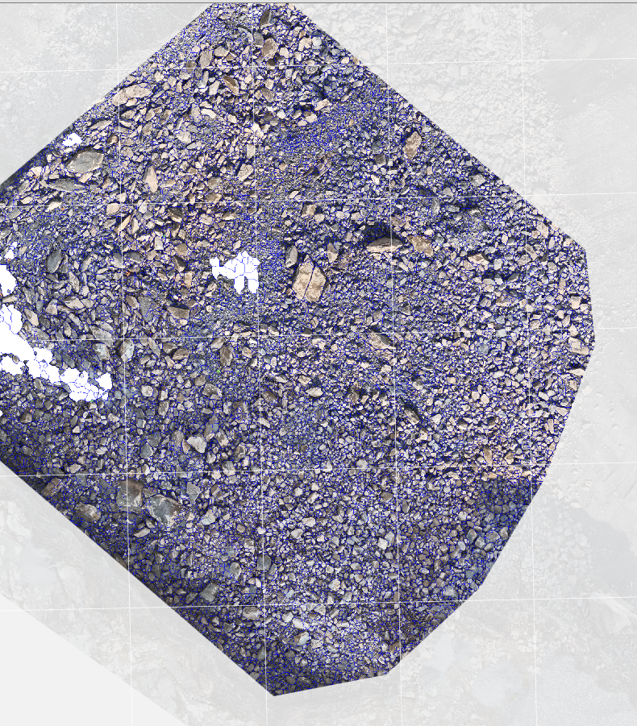

D | 1 | 16.27
D | 5 | 215.47
D | 10 | 291.48
D | 15 | 339.66
D | 20 | 374.59
D | 25 | 409.52
D | 40 | 526.57
D | 50 | 613.44
D | 60 | 715.6
D | 70 | 971.19
D | 80 | 1117.31
D | 90 | 1798.65
D | 99 | 2411.87
Xmax | 100 | 2480
Xmax | 2480
x50 | 613.44
Xc | 765.39
n | 1.58
b | 4.04
x90 | 1798.65

Grosseur mm | swebrec | %swebrec
1 | 1049.9132014 | 0.095155337157
10 | 256.35195904 | 0.38857291149
100 | 28.855865603 | 3.3494255812
200 | 10.803048493 | 8.4723874563
300 | 5.3143274812 | 15.836999316
500 | 1.7365139815 | 36.542842711
700 | 0.66964741409 | 59.892884663
900 | 0.27366975076 | 78.513288033
1500 | 0.016110415533 | 98.414501487
1730 | 0.004184302979 | 99.583313246

Fulll blast 24-11-2025
Premier essai Fragmentation Wipfrag non travaillée |  |  |  |  |  |  |  |  |  |  | Granulo travaillée
D | 1 | 22.77 |  |  |  |  | Comparaison des méthodes |  |  |  | D | 1 | 18.85
D | 5 | 260.68 |  |  |  |  | Grosseur mm | RR | swebrec | %swebrec | D | 5 | 215.27
D | 10 | 320.79 | 0.10536051566 | 3.4682016104 | Wip frag data |  | 1 | 0.083108619089 | 819.25809389 | 0.12191284761 | D | 10 | 276.19
D | 15 | 355.77 | 0.1625189295 | 3.5716993617 | RR |  | 10 | 0.82798490015 | 191.58254597 | 0.51925785641 | D | 15 | 319.38
D | 20 | 390.75 | 0.22314355131 | 3.6654828763 | n | 1.84 | 100 | 7.9780613195 | 21.050430163 | 4.5350589199 | D | 20 | 351.19
D | 25 | 422.31 | 0.28768207245 | 3.7431545485 | X90 | 2213.05 | 200 | 15.319628015 | 7.9823729978 | 11.132915547 | D | 25 | 383
D | 40 | 516.95 | 0.51082562377 | 3.945361065 | Swebrec |  | 300 | 22.075480017 | 4.0107989191 | 19.956897416 | D | 40 | 481.28
D | 50 | 594.2 | 0.69314718056 | 4.08463087 | x50 | 571.89 | 500 | 34.013226611 | 1.3887788941 | 41.862392643 | D | 50 | 560.6
D | 60 | 696.85 | 0.91629073187 | 4.2439850866 | xc | 736.38 | 700 | 44.122154833 | 0.57883391248 | 63.337884504 | D | 60 | 675.63
D | 70 | 849.97 | 1.2039728043 | 4.4426159617 | xmax | 3120 | 900 | 52.682432855 | 0.26177523559 | 79.253417867 | D | 70 | 823.25
D | 80 | 1256.112 | 1.6094379124 | 4.833191422 | b | 4.31 | 1500 | 71.267681072 | 0.026757767344 | 97.393955206 | D | 80 | 1101.3
D | 90 | 2213.05 | 2.302585093 | 5.3995418406 |  |  | 3000 | 91.74453849 | 8.8821550228E-08 | 99.999991118 | D | 90 | 1552.43
D | 99 | 3074.31 |  |  |  |  | 3120 | 92.528444769 | 0 | 100 | D | 99 | 2925.92
Xmax | 100 | 3170 |  |  |  |  |  |  |  |  | Xmax | 100 | 3120

Fragmentation Sautage 24-11-2026
 |  |  |  |  |  |  |  |  |  |  |  |  | Information sur le Sautage
 |  |  |  |  |  |  |  |  |  |  |  |  | Nombre | 76 | Trous
 |  |  |  |  |  |  |  |  |  |  |  |  | Diamètre | 115 | mm
 |  |  |  |  |  |  |  |  |  |  |  |  | Masse d'explosif | 11943 | kg
 |  |  |  |  |  |  |  |  |  |  |  |  | Aire Excavation | 1166.5 | m2
 |  |  |  |  |  |  |  |  |  |  |  |  | Hauteur | 13.0 | m
 |  |  |  |  |  |  |  |  |  |  |  |  | Volume Excavé | 15163.9 | m3
 |  |  |  |  |  |  |  |  |  |  |  |  | Facteur poudre | 0.79 | kg/m3
 |  |  |  |  |  |  |  |  |  |  |  |  | Dip | 82 | Degré
 |  |  |  |  |  |  |  |  |  |  |  |  | DipD | 54 | Degré

Prévision de n
3.4682016104 | 0.10536051566
3.5716993617 | 0.1625189295
3.6654828763 | 0.22314355131
3.7431545485 | 0.28768207245
3.945361065 | 0.51082562377
4.08463087 | 0.69314718056
4.2439850866 | 0.91629073187
4.4426159617 | 1.2039728043
4.833191422 | 1.6094379124
5.3995418406 | 2.302585093

Full blast 18-03-2026
 |  | Fragmentation

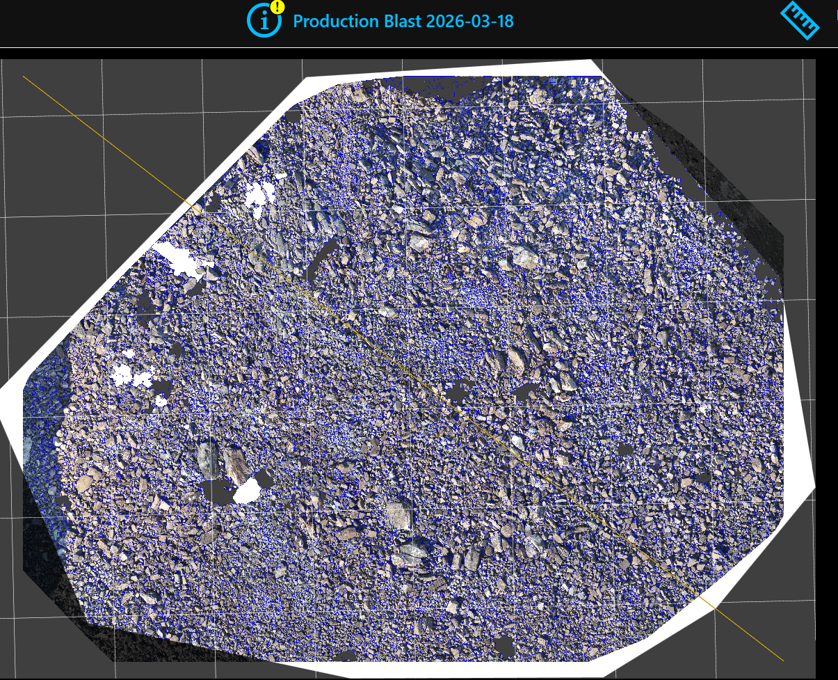

Granulométrie

Granulo travaillée
D | 1 | 147.61
D | 5 | 251.73
D | 10 | 311.8
D | 15 | 345.41
D | 20 | 377.03
D | 25 | 408.65
D | 40 | 520.72
D | 50 | 611.48
D | 60 | 715.86
D | 70 | 864.83
D | 80 | 1095.21
D | 90 | 2122.6
D | 99 | 3047.26
Xmax | 100 | 3150

Wip frag data
RR
n | 2.12
X90 | 2122.6
Swebrec
x50 | 611.48
xc | 763.53
xmax | 3150
b | 5.21

Comparaison des méthodes
Grosseur mm | RR | swebrec | %swebrec
1 | 0.099827647733 | 4002.2956593 | 0.024979419086
10 | 0.9938038929 | 692.69965706 | 0.14415460492
100 | 9.5051740478 | 48.271710702 | 2.0295621681
200 | 18.106864759 | 15.00402945 | 6.2484263922
300 | 25.890949797 | 6.5501417819 | 13.244784388
500 | 39.309775291 | 1.8282686898 | 35.357319607
700 | 50.298872201 | 0.63861782349 | 61.027042771
900 | 59.298188195 | 0.24635443177 | 80.233998813
1500 | 77.645949049 | 0.016079652118 | 98.417481141
3000 | 95.002964061 | 1.1165406745E-08 | 99.999998883
3150 | 95.698220985 | 0 | 100

Full blast 2026-05-11
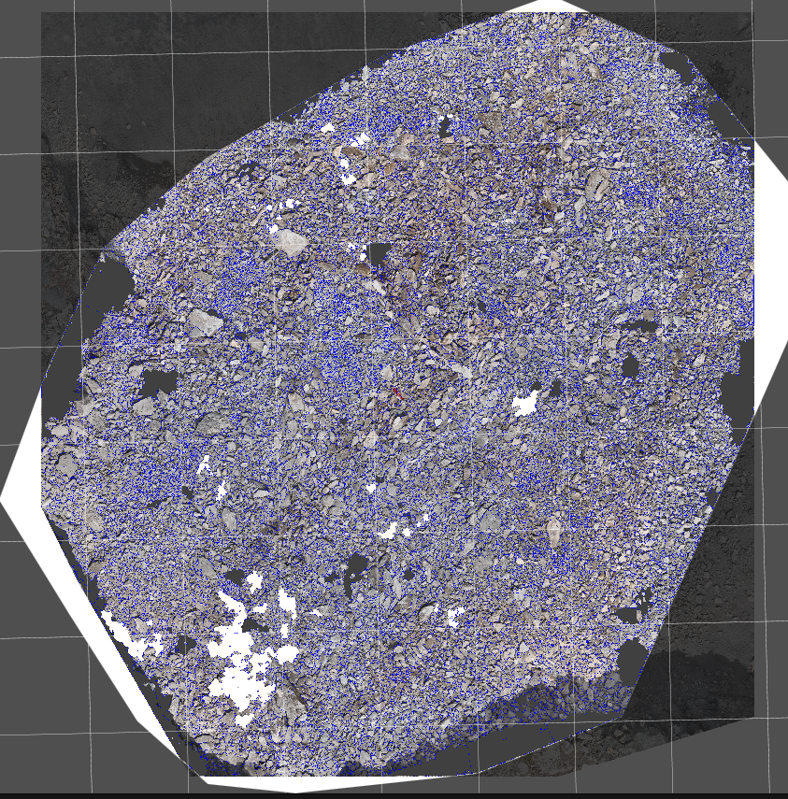
Description : Diam : 4 1/2'' B:3,4m S: 3,9m H: 16m Q : 170 Kg

Granulométrie
 | Granulo obtenue |  | Swebrec |  | Roslin Ramler
18.37 | 1 | 1 | 0.05461749786 | 1 | 0.06745282948
235.72 | 5 | 10 | 0.26163573953 | 10 | 0.6724845254
297.46 | 10 | 100 | 2.7188646332 | 100 | 6.5249461595
342.89 | 15 | 200 | 7.2546706283 | 200 | 12.624143095
381.32 | 20 | 300 | 13.913893831 | 300 | 18.325370714
419.75 | 25 | 500 | 32.884369589 | 500 | 28.636092788
555.9 | 40 | 700 | 54.773008823 | 700 | 37.645174553
655.34 | 50 | 900 | 73.152335744 | 900 | 45.516936944
799.15 | 60 | 1500 | 96.324858923 | 1500 | 63.655737578
958.39 | 70 | 3000 | 99.999229663 | 3000 | 86.79094589
1658.13 | 80 | 3440 | 100 | 3440 | 90.18403718
2549.07 | 90
3350.91 | 99
3440 | 100

 | Granulo travaillée
 | D | 1 | 18.37
 | D | 5 | 235.72
 | D | 10 | 297.46
 | D | 15 | 342.89
 | D | 20 | 381.32
 | D | 25 | 419.75
 | D | 40 | 555.9
 | D | 50 | 655.34
 | D | 60 | 799.15
 | D | 70 | 958.39
 | D | 80 | 1658.13
 | D | 90 | 2549.07
 | D | 99 | 3350.91
 | Xmax | 100 | 3440

 | Wip frag data
 | RR
 | n | 1.72
 | X90 | 2549.07
 | Swebrec
 | x50 | 655.34
 | xc | 850.11
 | xmax | 3440
 | b | 4.72

 | Comparaison des méthodes
 | Grosseur mm | RR | swebrec | %swebrec
 | 1 | 0.06745282948 | 1829.9150715 | 0.05461749786
 | 10 | 0.6724845254 | 381.21077969 | 0.26163573953
 | 100 | 6.5249461595 | 35.780058404 | 2.7188646332
 | 200 | 12.624143095 | 12.784223313 | 7.2546706283
 | 300 | 18.325370714 | 6.187060733 | 13.913893831
 | 500 | 28.636092788 | 2.0409584021 | 32.884369589
 | 700 | 37.645174553 | 0.82571675627 | 54.773008823
 | 900 | 45.516936944 | 0.36701034879 | 73.152335744
 | 1500 | 63.655737578 | 0.038153609759 | 96.324858923
 | 3000 | 86.79094589 | 7.7034333429E-06 | 99.999229663
 | 3440 | 90.18403718 | 0 | 100

ISEE 2026
2026-05-11 |  |  | 2026-03-18 |  |  | 2026-07-24
220 |  |  | 124 |  |  | 220
Granulo travaillée |  |  | Granulo travaillée |  |  | Granulo
D | 1 | 18.17 | D | 1 | 147.61 | D | 1 | 20.49
D | 5 | 231.34 | D | 5 | 251.73 |  | 5 | 219.93
D | 10 | 292.09 | D | 10 | 311.8 |  | 10 | 267.78
D | 15 | 339.75 | D | 15 | 345.41 |  | 15 | 315.64
D | 20 | 378.91 | D | 20 | 377.03 |  | 20 | 344.78
D | 25 | 418 | D | 25 | 408.65 |  | 25 | 373.77
D | 40 | 556.13 | D | 40 | 520.72 |  | 40 | 460.76
D | 50 | 656.97 | D | 50 | 611.48 |  | 50 | 540.75
D | 60 | 802.7 | D | 60 | 715.86 |  | 60 | 622.05
D | 70 | 962.49 | D | 70 | 864.83 |  | 70 | 729.86
D | 80 | 1675.24 | D | 80 | 1095.21 |  | 80 | 907.66
D | 90 | 2557.62 | D | 90 | 2122.6 |  | 90 | 1645.53
D | 99 | 3351.76 | D | 99 | 3047.26 |  | 99 | 2855.55
Xmax | 100 | 3440 | Xmax | 100 | 3150 |  | 100 | 2990

Fragmentation

2026-07-23
Fragmentation against blast direction
2026-07-23
220
non travaillée |  |  | travaillée
Granulo
D | 1 | 21.42 | 1 | 20.49
 | 5 | 262.22 | 5 | 219.93
 | 10 | 322.91 | 10 | 267.78 | 0.01 | 133.65046176 | 81.649658093 | 10 | 267.30092351
 | 15 | 350.46 | 15 | 315.64 |  |  |  | 25 | 575.8823823
 | 20 | 378.01 | 20 | 344.78 |  |  |  | 60 | 1240.7009818
 | 25 | 405.56 | 25 | 373.77 | 0.1 | 287.94119115 | 258.19888975 | 100 | 4243.1376718
 | 40 | 493.53 | 40 | 460.76
 | 50 | 560.72 | 50 | 540.75
 | 60 | 627.92 | 60 | 622.05 | 1 | 620.3504909 | 816.49658093
 | 70 | 715.49 | 70 | 729.86
 | 80 | 879.66 | 80 | 907.66
 | 90 | 1394.09 | 90 | 1645.53
 | 99 | 2722.41 | 99 | 2855.55
 | 100 | 2870 | 100 | 2990 | 40 | 2121.5688359 | 5163.9777949

Fragmentation from same direction

